Результаты МО
Диагностическая работа по читательской грамотности для обучающихся 4‑го класса в Красноярском крае в 2024 году

Краткий отчет о результатах Мотыгинского района

В диагностической работе по читательской грамотности для 4-х классов приняли участие 153 выпускника начальной школы Мотыгинского района.
Основные результаты по муниципальному образованию приведены в сопоставлении с данными, полученными на региональной репрезентативной выборке, где процедура проходила под наблюдением представителей ЦОКО.
 |  |  |  | Таблица 1
Основные результаты выполнения диагностической работы по читательской грамотности |  |  | Среднее значение по муниципальному образованию (%) | Среднее значение по Красноярскому краю (%)
Успешность выполнения
Вся работа (балл по 100-балльной шкале) |  |  | 51 | 54
Успешность выполнения заданий по группам умений (% от максимального балла за задания данной группы) | Поиск информации в тексте |  | 63.01% | 64.57%
 | Понимание и анализ информации |  | 56.57% | 61.45%
 | Оценка и использование информации |  | 31.15% | 33.81%
Уровни достижений (% учащихся)
Преодолели границу пониженного (порогового) уровня (% учащихся) |  |  | 82.35% | 84.77%
 |  |  |  | Диаграмма 1

 | Пониженный | Недостаточный | Базовый | Повышенный
 | 27.48% | -15.23% | 34.33% | 22.96%
 | 30.72% | -17.65% | 37.91% | 13.73%

 | Недостаточный | Пониженный (пороговый) | Базовый | Повышенный

 |  |  |  | Таблица 2
 | Уровни достижений (% учащихся, результаты которых соответствуют данному уровню достижений)
 | Недостаточный | Пониженный (пороговый) | Базовый | Повышенный
Муниципальное образование (%) | 17.65% | 30.72% | 37.91% | 13.73%
Красноярский край (%) | 15.23% | 27.48% | 34.33% | 22.96%

Распределение первичных баллов
 | МО | край
0 | 0.00% | 0.33%
1 | 0.00% | 0.88%
2 | 1.31% | 2.10%
3 | 3.92% | 1.99%
4 | 4.58% | 2.21%
5 | 4.58% | 5.52%
6 | 4.58% | 8.17%
7 | 8.50% | 8.72%
8 | 11.11% | 8.83%
9 | 18.95% | 8.17%
10 | 9.80% | 6.95%
11 | 7.84% | 8.06%
12 | 8.50% | 11.59%
13 | 5.88% | 7.73%
14 | 5.23% | 9.16%
15 | 3.92% | 4.97%
16 | 1.31% | 3.53%
17 | 0.00% | 1.10%
 |  |  |  | Диаграмма 2

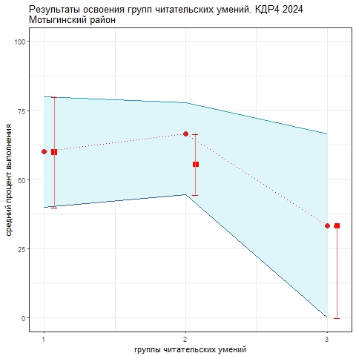
Освоение основных умений характеризуется не только средними значениями, но и разбросом индивидуальных результатов. На графике ниже представлено распределение результатов освоения трех групп читательских умений в Красноярском крае и в муниципальном образовании (МО). Красными кружками на графиках обозначена медиана, разделяющая 50% лучших и 50% худших результатов выполнения заданий по каждой группе умений. Красными квадратами отмечены аналогичные средние результаты, но уже для муниципальной системы. Сплошной синей линией обозначены границы интервалов, в которых находятся результаты половины четвероклассников края: 25% из них лежат в интервале от красной точки до верхней сплошной линии, 25% – от красной точки до нижней сплошной линии. Еще 25% результатов учеников находятся ниже этого интервала (ниже голубого коридора), и 25% – выше, в незакрашенном поле или в точке, соответствующей максимальному баллу. Аналогичные интервалы для муниципальных результатов обозначены красными штрихами. Такой штрих показывает диапазон, в котором находятся результаты 50% учащихся муниципалитета. По соотношению вертикального штриха (МО) и закрашенной области (регион) можно судить о том, чем отличается распределение результатов в муниципальной системе от ситуации в среднем по краю.
 |  |  |  | Рисунок 1

Четвероклассники Красноярского края успешнее всего осваивают 1-ю группу умений (поиск информации в тексте) - половина учеников выполнили 60% и более заданий этой группы. По 3-й группе (оценка и использование информации) результаты существенно ниже. Применять полученные из текста знания в новых ситуациях четвероклассникам трудно (половина четвероклассников выполняет не более 30% заданий этой группы). Значительный разброс результатов говорит о том, что в большинстве школ пока не сложились успешные практики формирования читательских умений 3-й группы. Анализируя приведенные данные, необходимо ответить на вопросы: 1) объективно ли они отражают положение дел (соблюдены ли основные требования к проведению процедуры и проверке работ учеников); 2) проанализировать, в чем специфика ситуации в муниципальной системе образования; 3) если полученные результаты достоверны, то как обобщить и распространить опыт лучших учителей. Для этого необходимо проанализировать результаты с учетом индекса образовательных условий; 4) что можно сделать для улучшения результатов по 2-й и 3-й группам умений.

